基板・ブロック図
基板・ブロック図

 | 基板
 |  | キットで遊ぼう電子回路 C言語編の基板を使用する。
 |  | マイコンは「PIC16F1827」を使用する。
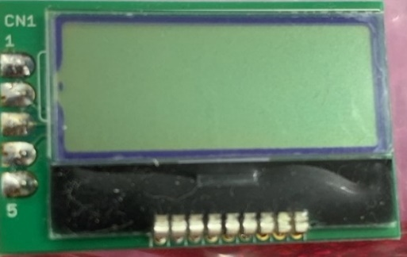
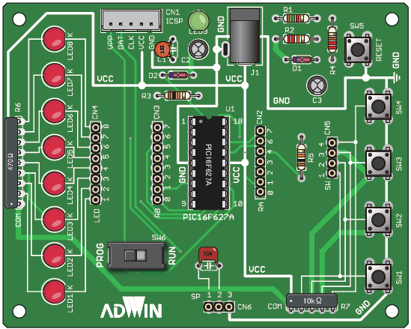
PIC16F1827
VCC GND
 |  |  |  |  |  |  |  |  |  |  | VCC


 |  |  |  |  |  |  |  |  |  |  | SCL
 |  |  |  |  |  |  |  |  |  |  | SDA
 |  |  |  |  |  |  |  |  |  |  | GND

 |  |  |  |  |  |  |  |  |  |  | 10kΩ抵抗

SW5
スタート・ストップ

 | ブロック図
出力

スピーカー
LCD

 |  |  |  | PWM |  | SDA |  | SCL
PIC16F1827

 |  |  | RA0 |  | RA1 |  | RA2 |  | RA3 | RA6
入力

SW1
SW2
SW3
SW4
SW5

